прайс-лист
 | 8-499-709-91-63
 |  |  | garik@aprank.ru
 |  | www.kron.group
 |  |  | Скидка | 0%
 |  | Сумма | по рознице | со скидкой
 |  | заказа | 0.00
Фотография | Наименование | ед. изм. | Цена | Цена | расчет
 |  |  | базовая | со скидкой | заказа
 | Диски, электроды, проволока.
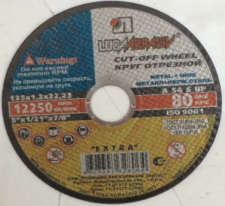
 | Диски отрезные
 | 125/0,8/22 | уп.(50шт) | 13.00 | 13.00
 | 125/1,0/22 | уп.(50шт) | 13.00 | 13.00
 | 125/1,2/22 | уп.(25шт) | 13.00 | 13.00
 | 125/1,6/22 | уп.(25шт) | 14.00 | 14.00
 | 125/2,5/22 | уп.(25шт) | 16.00 | 16.00
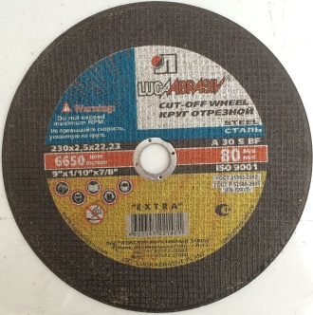
 | 125/6/22 | уп.(10шт) | 35.00 | 35.00
 | 150/1,2/22 | уп.(25шт) | 20.00 | 20.00
 | 150/1,6/22 | уп.(25шт) | 20.00 | 20.00
 | 180/1,2/22 | уп.(25шт) | 25.00 | 25.00
 | 180/1,6/22 | уп.(25шт) | 25.00 | 25.00
 | 230/1,6/22 | уп.(25шт) | 32.00 | 32.00
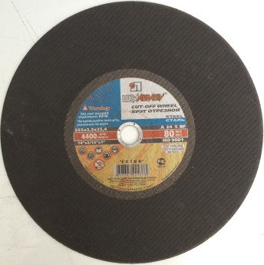
 | 230/2,3/22 | уп.(25шт) | 35.00 | 35.00
 | 230/2,5/22 | уп.(100шт) | 36.00 | 36.00
 | 230/6/22 | уп.(100шт) |  | 0.00
 | 300/32 | уп.(100шт) |  | 0.00
 | 350 | уп.(100шт) |  | 0.00
 | 350 | уп.(100шт) |  | 0.00
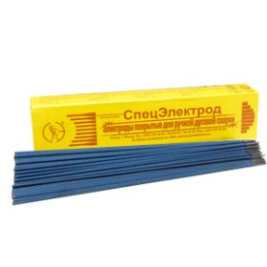
 | 450 | уп.(100шт) |  | 0.00
 | Электроды
 | СпецЭлектрод МР-3С 3мм, | 5кг | 350.00 | 350.00
 | СпецЭлектрод ОЗС-12 3мм, | 5кг | 350.00 | 350.00
 | Монолит 3мм | 2,5кг | 300.00 | 300.00
 | Монолит 3мм | 1кг | 120.00 | 120.00
 | Арсенал 3мм | 2,5кг | 240.00 | 240.00
 | Арсенал 3мм | 1кг | 100.00 | 100.00
 | ESAB OK-46 3мм | 5,3кг | 700.00 | 700.00
 | МР-3С 2,5мм | 1кг | 140.00 | 140.00
 | МР-3С 2мм | 1кг | 150.00 | 150.00
 | ЦЛ-11 3мм | 1кг |  | 0.00
 | ЦЛ-11 2мм | 1кг |  | 0.00
 |  |  |  | 0.00
 |  |  |  | 0.00
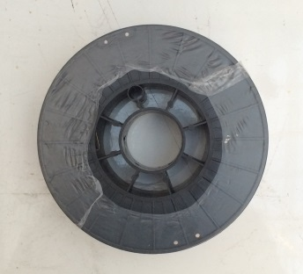
 | Проволока сварочная
 | Проволока омедненная 0,8мм | 5кг | 600.00 | 600.00
 | Проволока порошковая (флюс) 0,8мм | 1кг | 600.00 | 600.00
 | Маска ХАМЕЛЕОН, Vertex | 1 | 900.00 | 900.00
 |  |  |  | 0.00
 |  |  |  | 0.00
 | Оцинкованные, пластиковые вёдра, тазы, кюветы, ванночки
 | Ведро пластиковое 12л | 1шт | 40.00 | 40.00
 | Ведро пластиковое 16л | 1шт | 55.00 | 55.00
 | Ведро пластиковое 20л | 1шт | 65.00 | 65.00
 | Таз круглый 40л | 1шт | 190.00 | 190.00
 | Таз круглый 60л | 1шт | 200.00 | 200.00
 | Таз круглый 90л | 1шт | 260.00 | 260.00
 | Таз прямоугольный 40л | 1шт | 200.00 | 200.00
 | Таз прямоугольный 60л | 1шт | 220.00 | 220.00
 | Таз прямоугольный 90л | 1шт | 270.00 | 270.00
 | Ванночка для валика маленькая | 1шт | 25.00 | 25.00
 | Ванночка для валика средняя | 1шт | 30.00 | 30.00
 | Ванночка для валика большая | 1шт | 35.00 | 35.00
 | Ведро оцинкованное 9л | 1шт | 88.00 | 88.00
 | Ведро оцинкованное 12л | 1шт | 90.00 | 90.00
 | Ведро оцинкованное 15л | 1шт | 110.00 | 110.00
 |  |  |  | 0.00
 | Шпатели: фасадные, обойные, пластиковые. Сеткодержатели
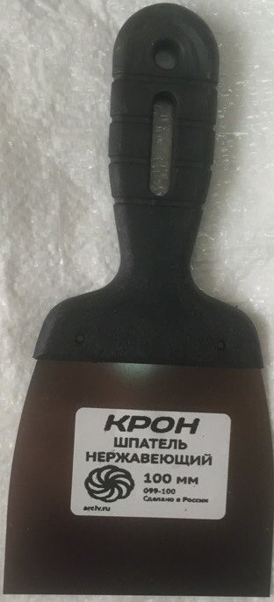
 | Шпательная лопатка 40мм | уп.(100шт) | 18.00 | 18.00
 | Шпательная лопатка 60мм | уп.(80шт) | 21.00 | 21.00
 | Шпательная лопатка 80мм | уп.(60шт) | 23.00 | 23.00
 | Шпательная лопатка 100мм | уп.(50шт) | 30.00 | 30.00
 | Шпатель фасадный 150мм | уп.(35шт) | 35.00 | 35.00
 | Шпатель фасадный 200мм | уп.(40шт) | 40.00 | 40.00
 | Шпатель фасадный 250мм | уп.(25шт) | 50.00 | 50.00
 | Шпатель фасадный 300мм | уп.(60шт) | 60.00 | 60.00
 | Шпатель фасадный 350мм | уп.(10шт) | 70.00 | 70.00
 | Шпатель фасадный 450мм | уп.(10шт) | 80.00 | 80.00
 | Шпатель фасадный 600мм | уп.(10шт) |  | 0.00
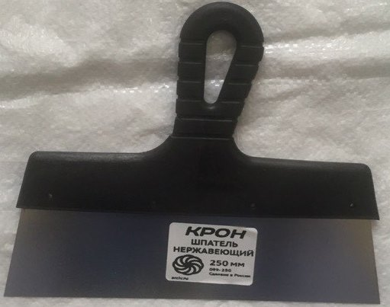
 | Шпатель зубчатый 200мм 6х6 | уп.(40шт) |  | 0.00
 | Шпатель зубчатый 200мм 8х8 | уп.(40шт) |  | 0.00
 | Шпатель зубчатый 200мм 10х10 | уп.(40шт) |  | 0.00
 | Шпатель зубчатый 250мм 6х6 | уп.(25шт) |  | 0.00
 | Шпатель зубчатый 250мм 8х8 | уп.(25шт) |  | 0.00
 | Шпатель зубчатый 250мм 10х10 | уп.(25шт) |  | 0.00
 | Шпатель зубчатый 300мм 6х6 | уп.(10шт) |  | 0.00
 | Шпатель зубчатый 300мм 8х8 | уп.(10шт) |  | 0.00
 | Шпатель зубчатый 300мм 10х10 | уп.(10шт) |  | 0.00
 | Шпатель зубчатый 350мм 6х6 | уп.(10шт) |  | 0.00
 | Шпатель зубчатый 350мм 8х8 | уп.(10шт) |  | 0.00
 | Шпатель зубчатый 350мм 10х10 | уп.(10шт) |  | 0.00
 | Шпатель обойный 280мм | уп.(30шт) | 50.00 | 50.00
 | Брус для шлиф. 210х105мм | уп.(30шт) | 95.00 | 95.00
 | Сеткодержатель 230х105мм | уп.(30шт) | 100.00 | 100.00
 |  | уп.(100шт) |  | 0.00
 |  | уп.(100шт) |  | 0.00
 |  | уп.(100шт) |  | 0.00
 | Строительные тачки, колёса, камеры, покрышки
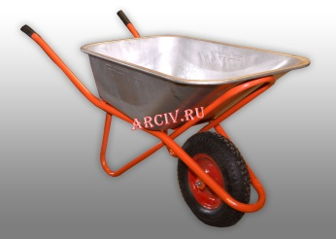
 | Тачка садовая | 1шт | 1000.00 | 1000.00
 | Тачка строительная 1колесо | 1шт | 1600.00 | 1600.00
 | Тачка строительная 2колеса | 1шт | 1850.00 | 1850.00
 | Колесо 4,80/4,00-8 камерное | 1шт | 350.00 | 350.00
 | Колесо 4,80/4,00-8 бескамерное | 1шт | 650.00 | 650.00
 |  |  |  | 0.00
 |  |  |  | 0.00
 |  |  |  | 0.00
 |  |  |  | 0.00
 |  |  |  | 0.00
 | Камера 4,80/4,00-8 | 1шт(50) |  | 0.00
 | Покрышка 4,80/4,00-8 | 1шт(20) |  | 0.00
 |  |  |  | 0.00
 |  |  |  | 0.00
 | Пакеты хозяйственные особопрочные 240л | 1шт(20) | 80.00 | 80.00
 | Пакеты хозяйственные особопрочные 180л | 1шт(20) | 70.00 | 70.00
 | Пакеты хозяйственные особопрочные 160л | 1шт(20) | 60.00 | 60.00
 | Перчатки. Мешки строительные: белые, зелёные, WD-40, POXIPOl
 | Полотенце вафельное, белое | 1шт | 600.00 | 600.00
 | Ветош серая, хорошая 80см | 1шт | 800.00 | 800.00

 | Мешки зелёные | 100шт(1000шт) | 5.00 | 5.00
 | Мешки белые | 100шт(1000шт) | 10.00 | 10.00
 | Перчатки двойной облив | 1шт(100) | 13.00 | 13.00
 | Стрейч плёнка, первичная 1.8кг. | 1шт(6шт) | 230.00 | 230.00
 | Стрейч плёнка, первичная 2.7кг. | 1шт(6шт) | 300.00 | 300.00
 | WD-40 100ml. | 1шт | 150.00 | 150.00
 | WD-40 200ml. | 1шт | 180.00 | 180.00
 | POXIPOL 16гр. Прозрачный\синий | 1шт(6шт) | 170.00 | 170.00
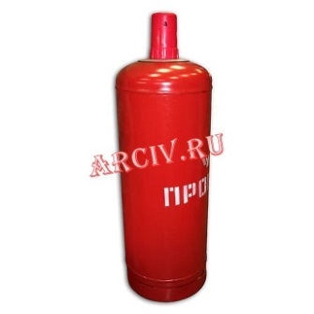
 | Клей COSMOFEN CA 12, 20g | 1шт(20шт) | 120.00 | 120.00
 | Газ, Баллоны пропановые, редуктора, плиты, шланги, горелки, резаки
 | Баллон пропановый 50л, Беларусь | 1шт | 1650.00 | 1650.00
 | Баллон пропановый 27л, Беларусь | 1шт | 1450.00 | 1450.00
 | Баллон пропановый 12л, Беларусь | 1шт | 1150.00 | 1150.00
 | Баллон пропановый 5л, Беларусь | 1шт | 1000.00 | 1000.00
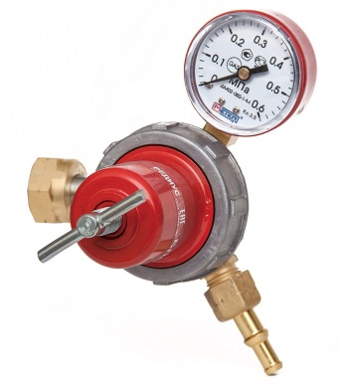
 | Плита туристическая с баллоном КЭМПИНГ | 1шт | 1400.00 | 1400.00
 | Шланг 9мм, 3класс. Россия | 50м | 1650.00 | 1650.00
 | Шланг 6мм, 3класс. Россия | 50м | 1550.00 | 1550.00
 | Редуктор тип "Лягушка" | 1шт | 160.00 | 160.00
 | Редуктор пропановый. Россия | 1шт | 600.00 | 600.00
 | Редуктор кислородный. Россия | 1шт | 700.00 | 700.00
 | Редуктор ацетиленовый. Россия | 1шт |  | 0.00
 | Редуктор углекислотный. Россия | 1шт |  | 0.00
 | Редуктор аргоновый. Россия | 1шт |  | 0.00
 | Плита газовая Gefest 2к. | 1шт | 1450.00 | 1450.00
 | Плита газовая Gefest 1к. | 1шт | 650.00 | 650.00
 | Плита газовая Kam-tools 1к. | 1шт | 500.00 | 500.00
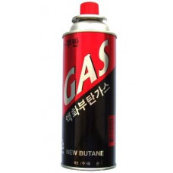
 | Плита газовая Kam-tools 2к. | 1шт | 900.00 | 900.00
 | Плита электрическая 1 | 1шт |  | 0.00
 | Плита электрическая 2 | 1шт |  | 0.00
 | Плита электрическая Мечта | 1шт | 1450.00 | 1450.00
 | Плита электрическая Мечта | 1шт | 950.00 | 950.00
 | Одноразовый туристический баллон 220 гр. Корея | 1шт(28шт) | 43.00 | 43.00
 | Одноразовый туристический баллон 220 гр. Россия | 1шт (28шт) | 43.00 | 43.00
 | Горелка-насадка с пьезоподжигом KOVIKA | 1шт(10) | 250.00 | 250.00
 |  |  |  | 0.00
 |  |  |  | 0.00
 |  |  |  | 0.00
 |  |  |  | 0.00
 |  |  |  | 0.00
 |  |  |  | 0.00
 |  |  |  | 0.00
 | Расходники
 | Пена MAKROFLEX, адаптерная | 1шт(16) | 200.00 | 200.00
 | Пена MAKROFLEX, профессиональная | 1шт(16) | 210.00 | 210.00
 | Пена MAKROFLEX, профессиональная 65 | 1шт(16) | 245.00 | 245.00
 | Пена TYTAN, адаптерная | 1шт(12) | 200.00 | 200.00
 | Пена TYTAN, профессиональная | 1шт(12) | 210.00 | 210.00
 | Пена TYTAN, профессиональная 65 | 1шт(12) | 240.00 | 240.00
 | Очиститель монтажной пены | 1шт | 90.00 | 90.00
 | Силикон универсальный, белый под пистолет | 1шт | 100.00 | 100.00
 | Силикон универсальный, прозрачный под пистолет | 1шт | 100.00 | 100.00
 | Пистолет для пены профессиональный Vertex | 1 | 300.00 | 300.00
 | Пистолет для пены эконом, Vertex | 1 | 200.00 | 200.00
 | Жидкие гвозди МОМЕНТ МОНТАЖ, МВ-50 | 1шт(12) | 170.00 | 170.00
 | Жидкие гвозди МОМЕНТ МОНТАЖ, МВ-50, тюбик | 1шт(30) | 100.00 | 100.00
 | Клей МОМЕНТ, супер 6г. | 1шт(12шт) | 50.00 | 50.00
 |  | шт. |  | 0.00
 |  | шт. |  | 0.00
 |  | шт. |  | 0.00
 |  | шт. |  | 0.00

